Sheet1
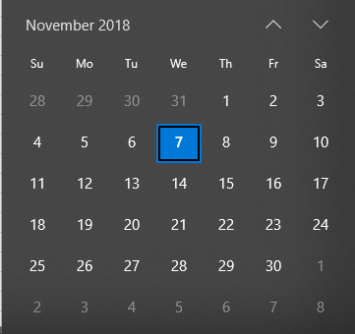
Kế hoạch thực hiện đồ án Tốt nghiệp
STT | Tên công việc | Thời gian bắt đầu | Thời gian dự kiến hoàn thành | Tổng thời gian dự kiến | Đã hoàn thành | 28/10 | 04/11 | 11/11 | 18/11 | 25/11 | 02/12
1 | Tìm hiểu các công nghệ sử dụng | 2018-10-28 | 2018-11-04 | 1 tuần
2 | Phân tích thiết kế, giao diện | 2018-10-28 | 2018-11-11 | 2 tuần
3 | Code App | 2018-11-11 | 2018-12-02 | 3 tuần
4 | Làm sạch dữ liệu học | 2018-10-28 | 2018-11-18 | 4 tuần
5 | Training model | 2018-11-18 | 2018-11-25 | 1 tuần
6 | Đánh giá model | 2018-11-18 | 2018-11-25 | 1 tuần

